7-2チェックリスト (報告書)
建築士事務所登録 業務報告書 提出時チェックリスト

このチェックリストは、書類が揃っているか確認していただくためのものです。
お手数をおかけしますがコピーはせず、１つずつ確認しながらチェックを入れてください。
□をクリックしていただくと✓が入ります。
建築士事務所名称
書類作成者名
TEL / FAX |  |  |  | TEL： |  |  | FAX：
E-mail

※ 書類提出前に下記の書類が作成・添付されているかチェックし、申請書と一緒に提出してください。
書類は、クリップ留め（ホッチキス・パンチ）使用しないでください。
 | 順番 | 大分 様式№ | 個人 | 法人 | 必要書類チェック
チェックリスト | 1 | 様式7-2 |  |  |  | 提出時チェックリスト
業務報告書 | 1 | 様式12-1 |  |  |  | 業務に関する報告書（第一面）
 | 2 | 様式12-2 |  |  |  | 業務に関する報告書（第二面）
 | 3 | 様式12-3 |  |  |  | 業務に関する報告書（第三面）
 | 4 | 様式12-4 |  |  |  | 業務に関する報告書（第四面）
 | 5 | 様式12-5 |  |  |  | 業務に関する報告書（第五面）
添付書類 |  |  |  |  |  | 直近の建築士定期講習修了証
 |  |  |  |  |  | 郵送返信の場合 封筒またはレターパック（宛名記入）
事前チェックの書類は、Excelのままお送りください。
※書類提出前に必ず事前チェックを受け、訂正がない状態の書類をお送りください。
 | 事務所登録専用アドレス |  |  |  |  | jtouroku@oita-arch.jp

報告書一面
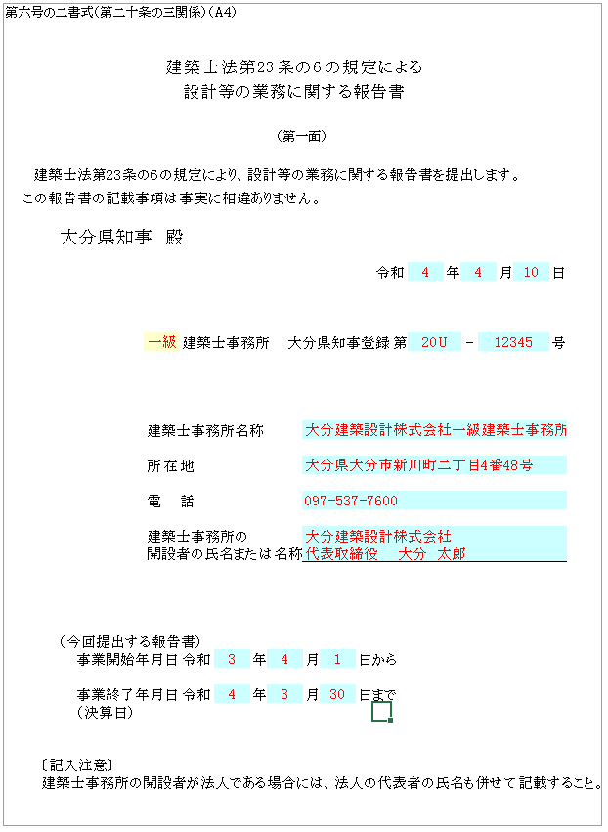
第六号の二書式（第二十条の三関係）（A４）

 |  |  |  |  |  | 建築士法第23条の６の規定による

黄色：プルダウン▼の場合：該当するものを選択
〃 なしの場合：□をクリックすると✓が入ります
 |  |  |  |  |  |  | 設計等の業務に関する報告書

 | （第一面）
水色は入力箇所
 | 建築士法第23条の６の規定により、設計等の業務に関する報告書を提出します。
 | この報告書の記載事項は事実に相違ありません。

 |  |  | 大分県知事 殿

 |  |  |  |  |  |  |  |  |  |  |  | 令和 |  | 年 |  | 月 | 日

 |  |  |  |  |  |  | 建築士事務所 |  | 大分県知事登録 |  |  |  | 第 |  | - |  | 号

 |  |  |  |  | 建築士事務所名称

 |  |  |  |  | 所在地
建築士事務所の開設者の氏名または名称の欄の
名称は法人名称を記載してください。
個人の場合には、開設者の氏名のみです。
 |  |  |  |  | 電話

 |  |  |  |  | 建築士事務所の
 |  |  |  |  | 開設者の氏名または名称

 |  |  | （今回提出する報告書）
 |  |  |  | 事業開始年月日 |  |  | 令和 | 年 |  | 月 | 日から

 |  |  |  | 事業終了年月日 |  |  | 令和 | 年 |  | 月 | 日まで
 |  |  |  | （決算日）

 |  | 〔記入注意〕
 |  | 建築士事務所の開設者が法人である場合には、法人の代表者の氏名も併せて記載すること。

二面
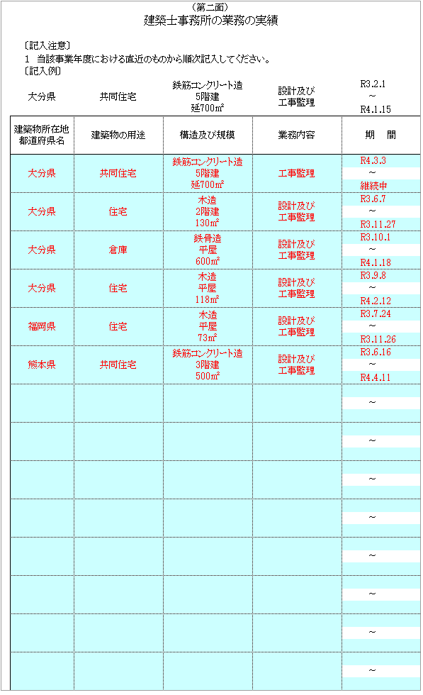
黄色：プルダウン▼の場合：該当するものを選択
〃 なしの場合：□をクリックすると✓が入ります
（第二面）
建築士事務所の業務の実績

水色は入力箇所
 |  | 〔記入注意〕
 |  | １ 当該事業年度における直近のものから順次記入してください。
 |  | 〔記入例〕
 |  |  |  | 鉄筋コンクリート造 5階建 延700㎡ | 設計及び 工事監理 | 2021-02-01
 | 大分県 |  | 共同住宅 |  |  | ～
 |  |  |  |  |  | 2022-01-15
 | 建築物所在地 都道府県名 |  | 建築物の用途 | 構造及び規模 | 業務内容 | 期 間

業務がない場合：「なし」と記載してください。
 |  |  |  |  |  | ～

 |  |  |  |  |  | ～

 |  |  |  |  |  | ～

 |  |  |  |  |  | ～

 |  |  |  |  |  | ～

 |  |  |  |  |  | ～

 |  |  |  |  |  | ～

 |  |  |  |  |  | ～

 |  |  |  |  |  | ～

 |  |  |  |  |  | ～

 |  |  |  |  |  | ～

 |  |  |  |  |  | ～

 |  |  |  |  |  | ～

 |  |  |  |  |  | ～

三面
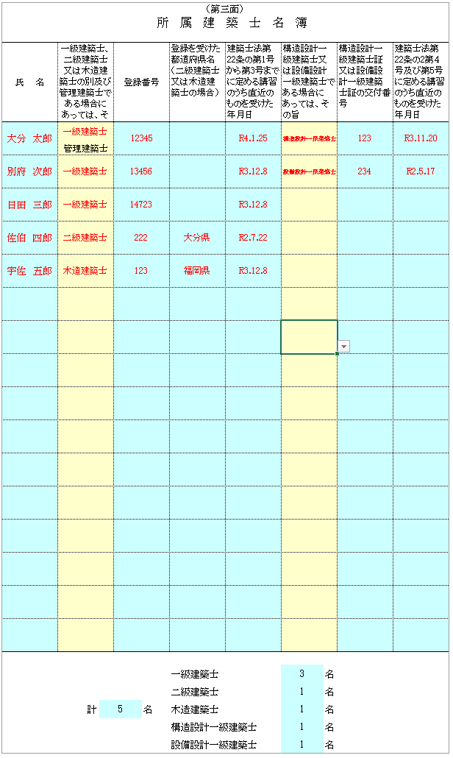
黄色：プルダウン▼の場合：該当するものを選択
〃 なしの場合：□をクリックすると✓が入ります
（第三面）
 |  |  |  |  |  | 所属建築士名簿

氏 名 | 一級建築士、二級建築士又は木造建築士の別及び管理建築士である場合にあっては、その旨 |  |  | 登録番号 |  |  | 登録を受けた都道府県名（二級建築士又は木造建築士の場合） | 建築士法第22条の第1号から第3号までに定める講習のうち直近のものを受けた年月日 | 構造設計一級建築士又は設備設計一級建築士である場合にあっては、その旨 |  | 構造設計一級建築士証又は設備設計一級建築士証の交付番号 | 建築士法第22条の2第４号及び第5号に定める講習のうち直近のものを受けた年月日
水色は入力箇所

 | 管理建築士

・・・建築士の人数は自動計算されますので、確認してください
 |  |  |  |  |  |  | 一級建築士 |  | 0 | 名
 |  |  |  |  |  |  | 二級建築士 |  | 0 | 名
 |  | 計 | 0 |  | 名 |  | 木造建築士 |  | 0 | 名
 |  |  |  |  |  |  | 構造設計一級建築士 |  | 0 | 名
 |  |  |  |  |  |  | 設備設計一級建築士 |  | 0 | 名

四面
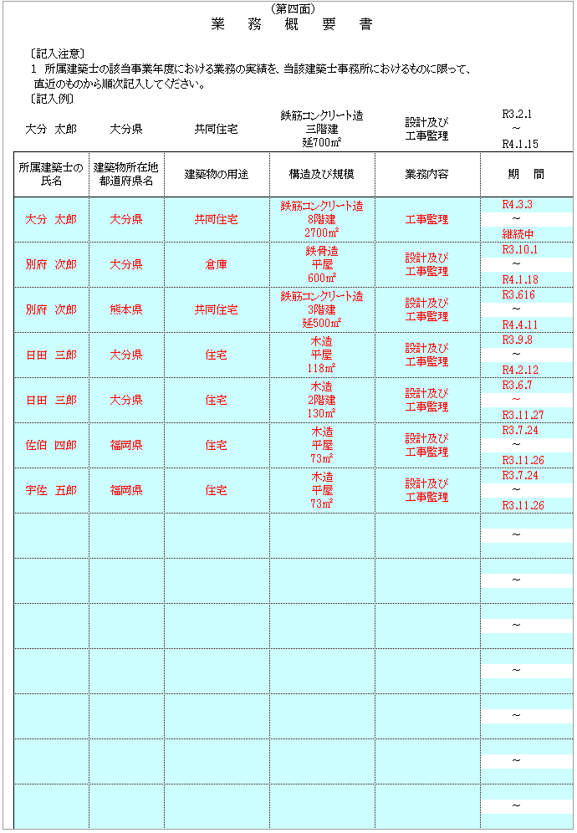
（第四面）
 |  |  |  | 業務概要書

 | 〔記入注意〕
 | １ 所属建築士の該当事業年度における業務の実績を、当該建築士事務所におけるものに限って、
 | 直近のものから順次記入してください。
 | 〔記入例〕
大分 太郎 |  | 大分県 | 共同住宅 |  | 鉄筋コンクリート造 三階建 延700㎡ | 設計及び 工事監理 | 2021-02-01
黄色：プルダウン▼の場合：該当するものを選択
〃 なしの場合：□をクリックすると✓が入ります
 |  |  |  |  |  |  | ～
 |  |  |  |  |  |  | 2022-01-15
所属建築士の氏名 |  | 建築物所在地 都道府県名 | 建築物の用途 |  | 構造及び規模 | 業務内容 | 期 間
水色は入力箇所

 |  |  |  |  |  |  | ～
業務がない場合：「なし」と記載
二面の内容と合っているか確認してください

 |  |  |  |  |  |  | ～

 |  |  |  |  |  |  | ～

 |  |  |  |  |  |  | ～

 |  |  |  |  |  |  | ～

 |  |  |  |  |  |  | ～

 |  |  |  |  |  |  | ～

 |  |  |  |  |  |  | ～

 |  |  |  |  |  |  | ～

 |  |  |  |  |  |  | ～

 |  |  |  |  |  |  | ～

 |  |  |  |  |  |  | ～

 |  |  |  |  |  |  | ～

 |  |  |  |  |  |  | ～

五面
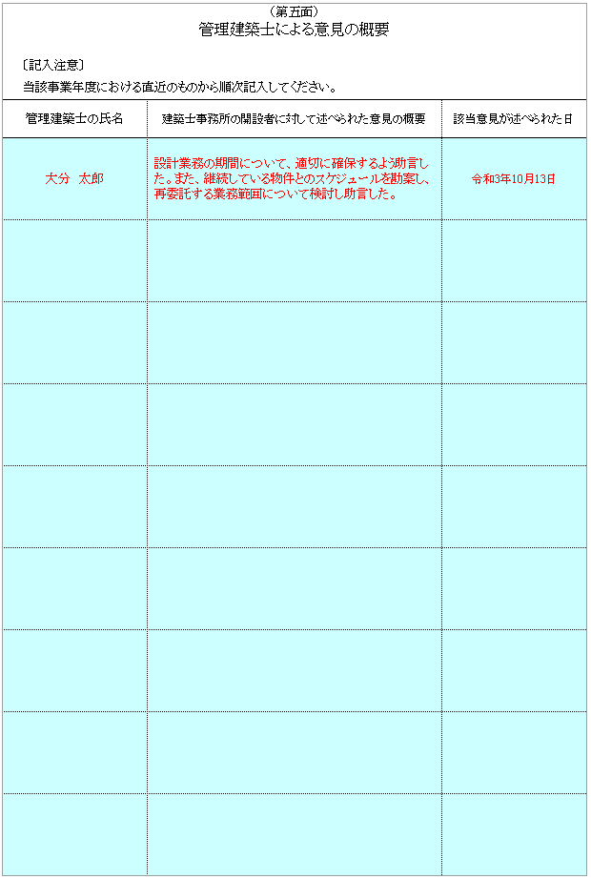
（第五面）
管理建築士による意見の概要

水色は入力箇所
 | 〔記入注意〕
 | 当該事業年度における直近のものから順次記入してください。
管理建築士の氏名 |  | 建築士事務所の開設者に対して述べられた意見の概要 | 該当意見が述べられた日
意見がなかった場合：「なし」と記載してください。

